Página Inicial
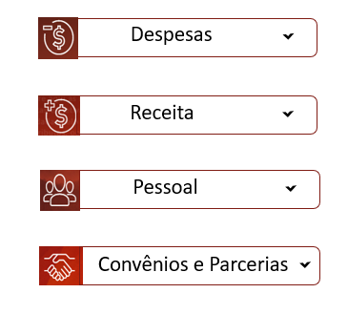
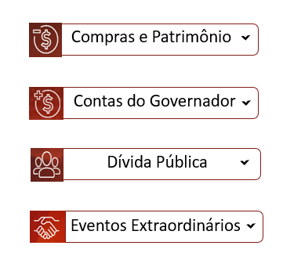
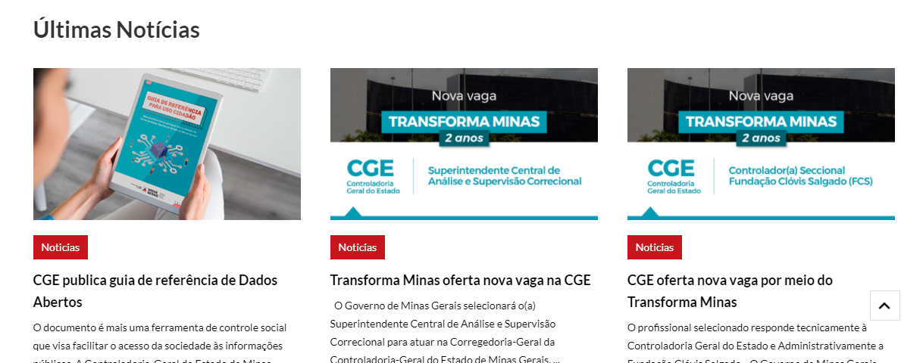
CONTRASTE | CONTEÚDO | MENU | BUSCA | MAPA DO SITE | ACESSIBILIDADE

Estou procurando por...

O PORTAL CONSULTAS DADOS ABERTOS ATENDIMENTO PERGUNTAS FREQUENTES

PAINEL
ROMPIMENTO DA BARRAGEM CÓRREGO DO FEIJÃO
Dados sobre a execução e destinações dos recursos previstos no Acordo Judicial
Acordo Judicial
Rompimento da Barragem Córrego do Feijão - Brumadinho

Menu Superior - Mouse
CONTRASTE | CONTEÚDO | MENU | BUSCA | MAPA DO SITE | ACESSIBILIDADE

Estou procurando por...

O PORTAL CONSULTAS DADOS ABERTOS ATENDIMENTO PERGUNTAS FREQUENTES

PAINEL
ROMPIMENTO DA BARRAGEM CÓRREGO DO FEIJÃO
Dados sobre a execução e destinações dos recursos previstos no Acordo Judicial
Acordo Judicial
Rompimento da Barragem Córrego do Feijão - Brumadinho

Menu Superior - página
CONTRASTE | CONTEÚDO | MENU | BUSCA | MAPA DO SITE | ACESSIBILIDADE

Estou procurando por...

O PORTAL CONSULTAS DADOS ABERTOS ATENDIMENTO PERGUNTAS FREQUENTES

Acordo Judicial
Rompimento da Barragem Córrego do Feijão - Brumadinho
O PORTAL

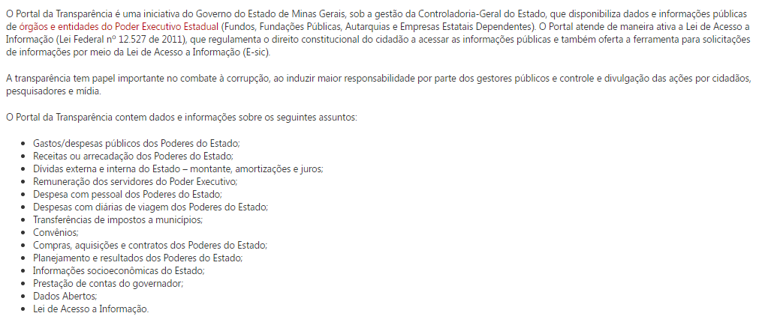
https://www.mg.gov.br/conteudo/pro-brumadinho/acordo-judicial

Menu Superior - página (2)
CONTRASTE | CONTEÚDO | MENU | BUSCA | MAPA DO SITE | ACESSIBILIDADE

Estou procurando por...

O PORTAL CONSULTAS DADOS ABERTOS ATENDIMENTO PERGUNTAS FREQUENTES

Acordo Judicial
Rompimento da Barragem Córrego do Feijão - Brumadinho
COVID - 19

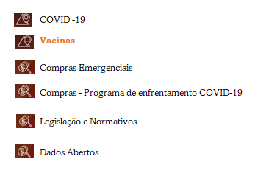
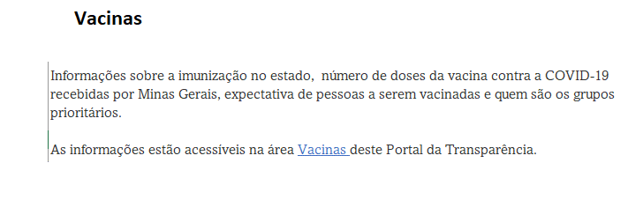
https://www.mg.gov.br/conteudo/pro-brumadinho/acordo-judicial

Menu de Acesso rápido-template
Compras e Patrimônio

Contas do Governador

Dívida Pública

Eventos Extraordinários

Despesa
Restos a Pagar
Mapas de Investimento
http://www.transparencia.rj.gov.br/transparencia/faces/OrcamentoTematico/despesaGenerica?_afrLoop=47949737116294224&_afrWindowMode=0&_afrWindowId=oewpo0iix&_adf.ctrl-state=1b9hoo36i5_81

Menu de Acesso rápido
CONTRASTE | CONTEÚDO | MENU | BUSCA | MAPA DO SITE | ACESSIBILIDADE

Estou procurando por...

O PORTAL CONSULTAS DADOS ABERTOS ATENDIMENTO PERGUNTAS FREQUENTES

PAINEL
ROMPIMENTO DA BARRAGEM CÓRREGO DO FEIJÃO
Dados sobre a execução e destinações dos recursos previstos no Acordo Judicial
Acordo Judicial
Rompimento da Barragem Córrego do Feijão - Brumadinho

Despesa
Restos a Pagar
Mapas de Investimento

